入力・提出方法
入力、提出方法

① 「入力用シート」を記載してください ※入力されたものが「第２号様式」に転記されます
② 「第２号様式」に医療機関番号及び住所を記載してください
③ 「第２号様式」、「入力用シート」を印刷してください
④ 印刷したものに添付資料（第２号様式に記載されているもの）を付けて以下に郵送してください

提出先：〒150-0002 東京都渋谷区渋谷２丁目１２−１９ 東建インターナショナルビル 4階
株式会社綜合キャリアオプション厚生労働省書類審査部（拡大） 宛

（参考）仕入税額控除額（返還額）
（１）仕入控除税額（返還額）がない場合
・消費税の申告義務がない
・簡易課税方式により申告している
・公益法人等であって、特定収入割合が５％を超えている（医療法人社団及び医療法人財団を除く）
・補助対象経費にかかる消費税を、個別対応方式において、「非課税売上のみに要するもの」として申告している
・補助対象経費が人件費等の非課税仕入となっている
（２）仕入控除税額（返還額）がある場合
ア 課税売上割合が９５％以上かつ課税売上高が５億円以下の法人等の場合
補助金額×１０／１１０＝返還額
イ 課税売上割合が９５％未満の法人等、又は課税売上割合が９５％以上かつ課税売上高が５億円を超える法人等
であって、個別対応方式により消費税の申告を行っている場合
ＡとＢの合計額
Ａ 課税売上のみに要する補助対象経費に使用された補助金
補助金額×１０／１１０＝返還額
Ｂ 課税売上と非課税売上に共通して要する補助対象経費に使用された補助金
補助金額×共通するもの／補助対象経費×課税売上割合×１０／１１０＝返還額
ウ 課税売上割合が９５％未満の法人等、又は課税売上割合が９５％以上かつ課税売上高が５億円を超える法人等
であって、一括比例配分方式により消費税の申告を行っている場合
補助金額×課税仕入額／補助対象経費×課税売上割合×１０／１１０＝返還額

確定申告書
（以下のページの写しを添付して下さい。）

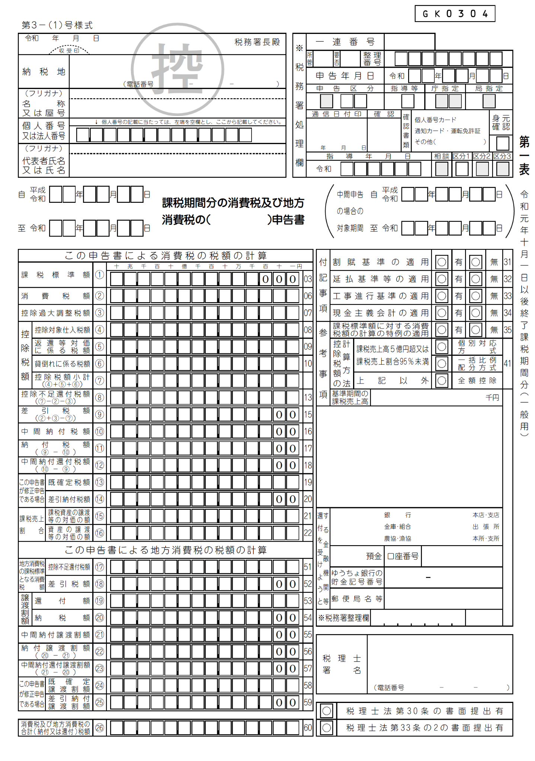

簡易課税方式の確定申告書
（以下のページの写しを添付して下さい。）

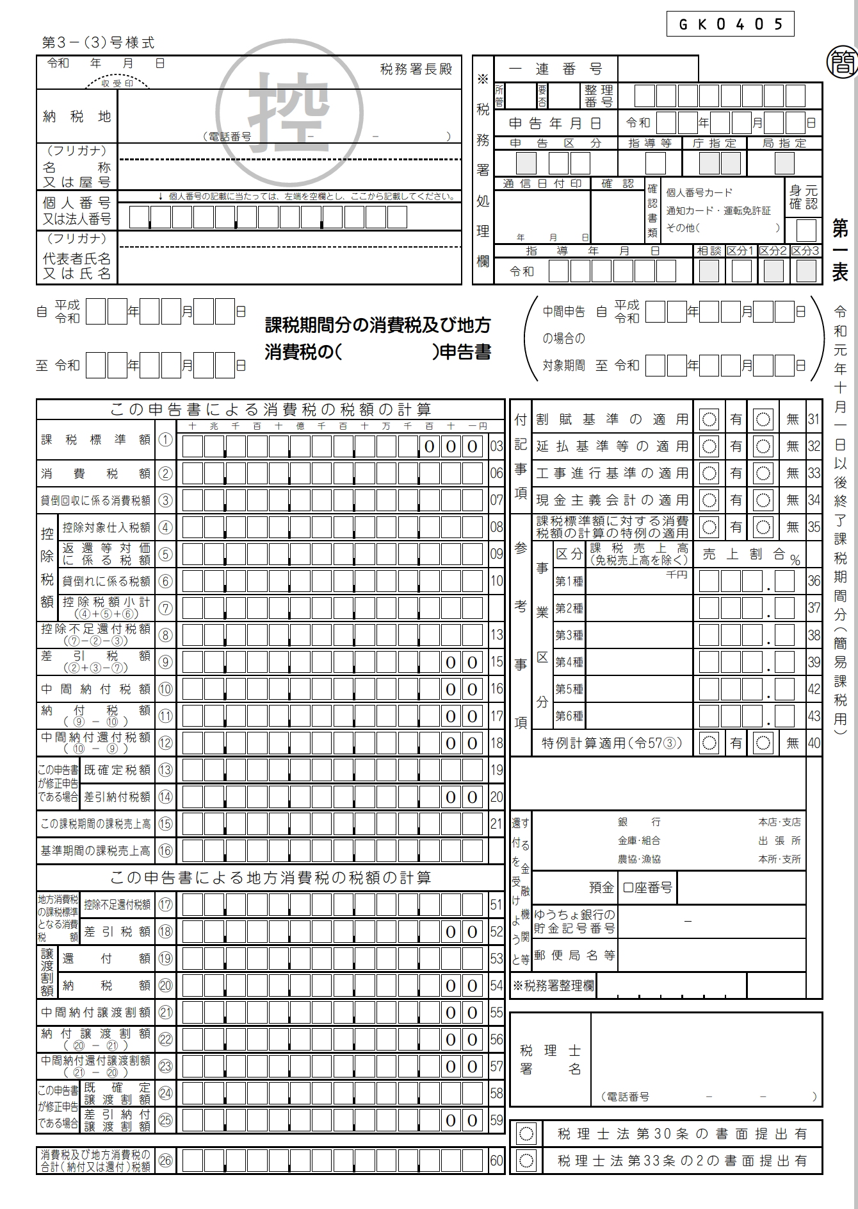

課税売上割合・控除対象仕入税額等計算表
（以下のページの写しを添付して下さい。）

